Задача 1
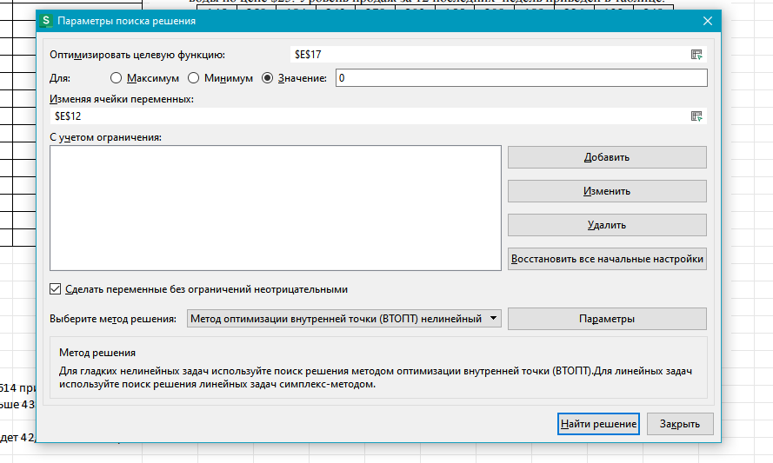
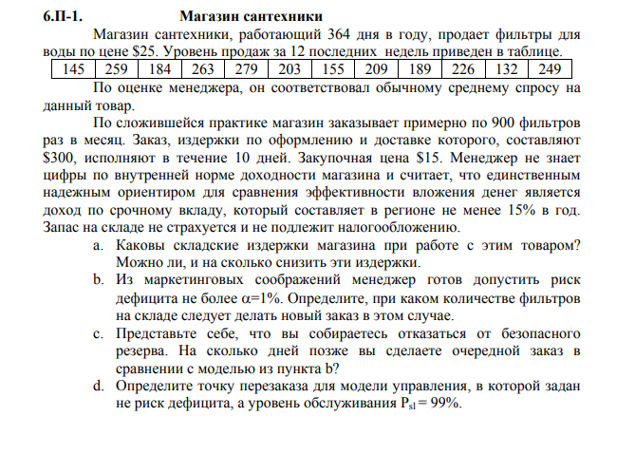
145 | 259 | 184 | 263 | 279 | 203 | 155 | 209 | 189 | 226 | 132 | 249

48.8 |  | 351.9
207.8 |  | 10803.0

S | 300 | $ | EOQ | 1697.3 |  |  | Q | 900 | 1700 | 1800
h | 15.00% |  | Oreal | 1800 |  |  | TH | 1013 | 1913 | 2025
C | 15 | $ | N | 6.00 |  |  | TS | 3601 | 1906 | 1801
H | 2.25 | $ |  |  |  |  | T | 4614 | 3819 | 3826
L | 1.43 |  | SL | 58.3
SS | 135.7 |  | SS | 11.4
z | 2.3 |  | z | 0.19583875572 |  |  |  | 17% | 788
a | 1.00% |  | az | 42.24%
ROP | 432.5 |  | ROP | 308.20677704 |  |  |  | Всего недель |  | 52
t | 4.6 |  | Psl | 99.00%
 |  |  | Esl | 18
 |  |  | E(z)-Esl=0 | 0.00

Trend Line

a. Издержки заказа 4614 при заказе от 900, а снизить можно заказывать раз в 2 недели на 788
b. Если фильтров больше 433
c. На 9.6 дней
d. Риск диффицита будет 42,24% и точка перезаказа 308

Задача 2
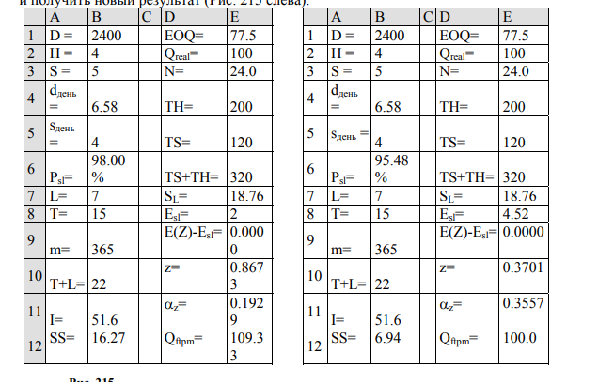
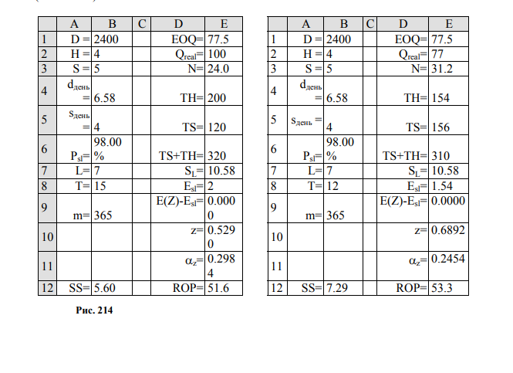
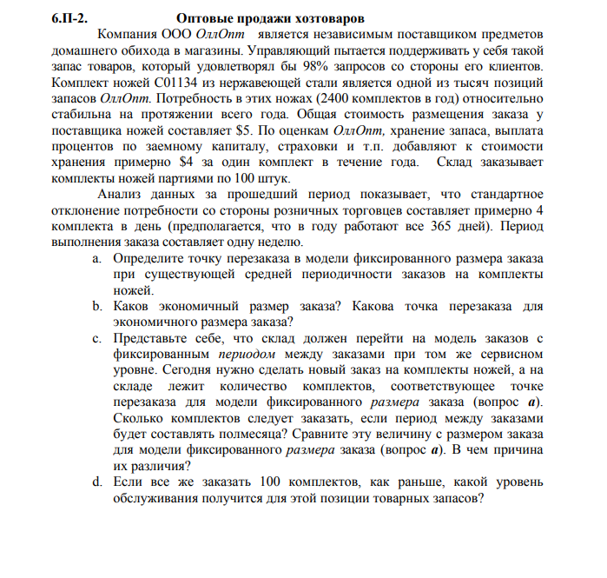
D= | 2400 | EOQ= | 77.459666924 | D= | 2400 | EOQ= | 77.459666924
H= | 4 | Qreal= | 100 | H= | 4 | Qreal= | 100
S= | 5 | N= | 24 | S= | 5 | N= | 24
dдень= | 6.5753424658 | TH= | 200 | dдень= | 6.5753424658 | TH= | 200
sдень= | 4 | TS= | 120 | sдень= | 4 | TS= | 120
Psl= | 0.98 | TS+TH= | 320 | Psl= | 0.98 | TS+TH= | 320
L= | 7 | SL= | 10.583005244 | L= | 7 | S[L+T] = | 18.761663039
T= | 15.208333333 | Esl= | 2 | T= | 15 | Esl= | 2
m= | 365 | E(Z)-Esl= | 0.0000 | m= | 365 | E(Z)-Esl= | 0.0000
T+L= |  | z= | 0.52904709372 | T+L= | 22 | z= | 0.86726429271
I= |  | az= | 0.29838639062 | I= | 51.6 | az= | 0.19289860823
SS= | 5.5989081673 | ROP = | 51.626305428 | SS= | 16.271320426 | Qftmp= | 109.32885467

D= | 2400 | EOQ= | 77.459666924 | D= | 2400 | EOQ= | 77.459666924
H= | 4 | Qreal= | 77 | H= | 4 | Qreal= | 100
S= | 5 | N= | 31.168831169 | S= | 5 | N= | 24
dдень= | 6.5753424658 | TH= | 154 | dдень= | 6.5753424658 | TH= | 200
sдень= | 4 | TS= | 155.84415584 | sдень= | 4 | TS= | 120
Psl= | 0.98 | TS+TH= | 309.84415584 | Psl= | 95.48% | TS+TH= | 320
L= | 7 | SL= | 10.583005244 | L= | 7 | S[L+T] = | 18.761663039
T= | 11.710416667 | Esl= | 1.54 | T= | 15 | Esl= | 4.52
m= | 365 | E(Z)-Esl= | 0.0000 | m= | 365 | E(Z)-Esl= | 0.0000
T+L= |  | z= | 0.68917771582 | T+L= | 22 | z= | 0.37007224687
I= |  | az= | 0.24535571918 | I= | 51.6 | az= | 0.35566433011
SS= | 7.2935713807 | ROP = | 53.320968641 | SS= | 6.943170796 | Qftmp= | 100.00

a.Точка перезаказа будет 52
b.Экономичный размер заказа 77,5 а точка перезаказа 54
c. Следует сделать 109,3(110) заказов

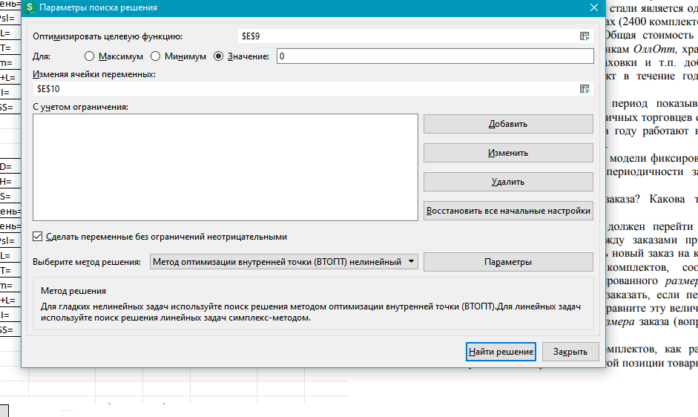
 | d.

